C8C9
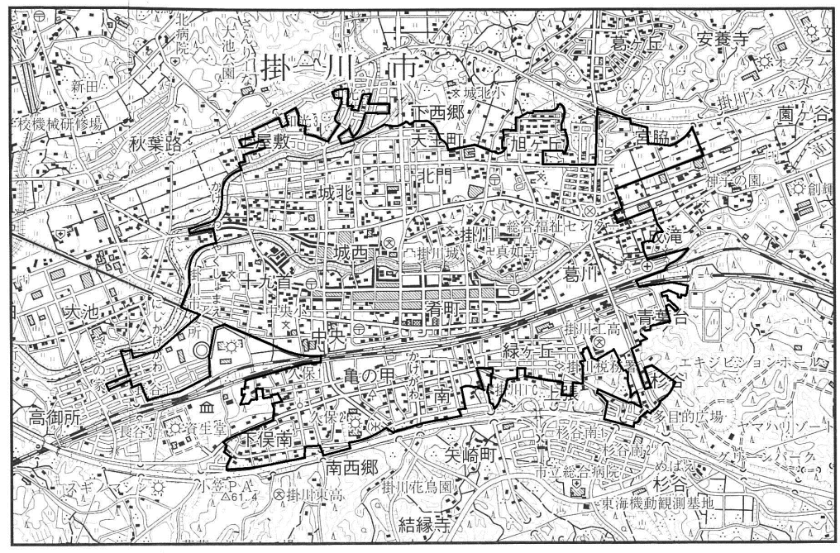
８ 住居の種類別世帯数・世帯人員及び面積
 |  |  |  |  |  |  | （平成27年）
 | 世帯の種類 |  | 世帯数 |  | 世帯人員 |  | 一世帯当たり
 |  |  | （世帯） |  | （人） |  | 人 員（人）
 | 一 般 世 帯 |  | 40,993 |  | 112,590 |  | 2.75
住宅に住む一般世帯 |  |  | 40,266 |  | 111,689 |  | 2.77
主 世 帯 |  |  | 40,050 |  | 111,248 |  | 2.78
持 ち 家 |  |  | 28,814 |  | 90,414 |  | 3.14
公営･公団･公社の借家 |  |  | 670 |  | 1,496 |  | 2.23
民 営 の 借 家 |  |  | 9,509 |  | 17,351 |  | 1.83
給 与 住 宅 |  |  | 1,057 |  | 1,987 |  | 1.88
間 借 り |  |  | 216 |  | 441 |  | 2.04
住宅以外に住む一般世帯 |  |  | 727 |  | 901 |  | 1.24

資料：国勢調査

９ 人口集中地区

 | 年 | 人 口 |  | 対 前 回 人 口 |  | 対 前 回 人 口 |  | 面 積 |  | 人口密度
 |  | （人） |  | 増 加 数 (人) |  | 増 加 率（％） |  | （K㎡） |  | （１K㎡あたり）
 | 昭和55 | 19,356 |  | 1,598 |  | 9.0 |  | 3.6 |  | 5,376.7
 | 60 | 19,262 |  | △94 |  | △0.5 |  | 3.8 |  | 5,068.9
 | 平成２ | 22,629 |  | 3,367 |  | 17.5 |  | 4.7 |  | 4,814.7
 | ７ | 25,814 |  | 3,185 |  | 14.1 |  | 5.3 |  | 4,870.6
 | 12 | 27,102 |  | 1,288 |  | 5.0 |  | 5.4 |  | 5,000.4
 | 17 | 28,409 |  | 1,307 |  | 4.8 |  | 5.8 |  | 4,881.3
 | 22 | 29,866 |  | 1,457 |  |  | 5.1 |  | 6.2 |  | 4,856.3
 | 27 | 30,122 |  | 256 |  |  | 0.9 |  | 6.2 |  | 4,850.6
 | 資料：国勢調査
 | 注：人口集中地区(ＤＩＤ)とは、人口密度が１K㎡あたり4,000人以上の調査区が隣接し、国勢調査時に
 | 人口5,000人以上を有し、人口密度が１K㎡あたり4,000人以上となる地域を構成する地区。

